Karte
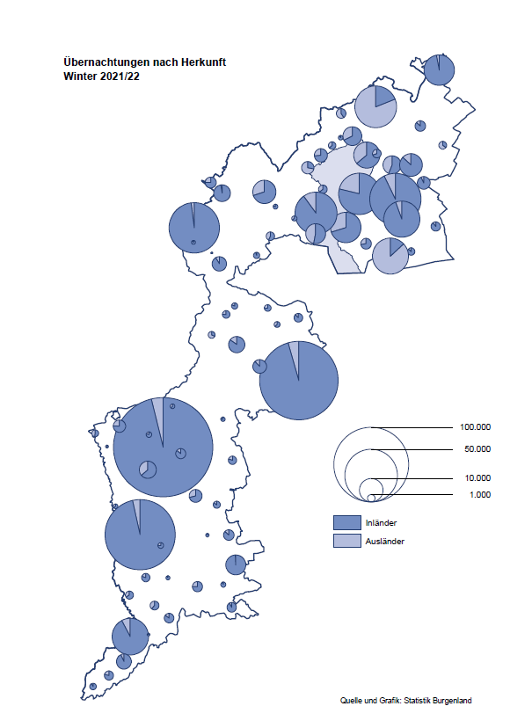

Bgld
Ankünfte nach Unterkunftsart |  |  |  |  |  |  |  | Übernachtungen nach Unterkunftsart |  |  |  |  |  |  |  | Daten für Grafik 2:
Winter 2021/22 |  |  |  |  |  |  |  | Winter 2021/22 |  |  |  |  |  |  |  |  | Monat | 2021/22 | 2020/21 | Ø 2010/11-2020/21 | 2021 | 2020 | 2019 | 2018 | 2017 | 2016 | 2015 | 2014 | 2013 | 2012 | 2011

Unterkunftsart | Ankünfte |  |  |  |  |  |  | Unterkunftsart | Übernachtungen |  |  |  |  |  |  |  |  | 812,121 | 234,439 | 867,812 | 234,439 | 711,112 | 1,012,600 | 1,005,707 | 1,001,586 | 977,180 | 927,197 | 937,084 | 912,306 | 932,213 | 894,508
 | Inländer |  | Ausländer |  | insgesamt |  |  |  | Inländer |  | Ausländer |  | insgesamt
 | 2020/21 | 2021/22 | 2020/21 | 2021/22 | 2020/21 | 2021/22 | % |  | 2020/21 | 2021/22 | 2020/21 | 2021/22 | 2020/21 | 2021/22 | % | November | 11 | 126,150 | 46,036 | 164,967 | 46,036 | 193,867 | 183,958 | 181,241 | 179,370 | 171,475 | 171,477 | 179,421 | 179,009 | 165,174 | 163,604
 |  |  |  |  |  |  |  |  |  |  |  |  |  |  |  | Dezember | 12 | 83,661 | 28,378 | 124,993 | 28,378 | 151,031 | 137,414 | 144,168 | 146,751 | 139,989 | 135,883 | 121,095 | 120,361 | 130,817 | 119,040
Burgenland | 27,102 | 234,096 | 6,982 | 41,878 | 34,084 | 275,974 |  | Burgenland | 200,813 | 691,328 | 33,626 | 120,793 | 234,439 | 812,121 |  | Jänner | 1 | 115,620 | 29,476 | 128,877 | 29,476 | 145,353 | 142,561 | 145,246 | 145,386 | 144,674 | 134,038 | 133,981 | 132,179 | 136,230 | 128,519
Gewerbl. Beherbergungsbetrieb | 14,639 | 199,659 | 5,257 | 34,291 | 19,896 | 233,950 |  | Gewerbl. Beherbergungsbetrieb | 51,859 | 467,550 | 22,151 | 90,777 | 74,010 | 558,327 |  | Feber | 2 | 121,086 | 34,472 | 130,386 | 34,472 | 151,431 | 140,588 | 142,295 | 142,728 | 145,581 | 135,782 | 142,631 | 131,305 | 135,387 | 132,050
5/4-Stern | 3,322 | 154,040 | 1,717 | 17,010 | 5,039 | 171,050 |  | 5/4-Stern | 14,905 | 371,181 | 5,100 | 51,936 | 20,005 | 423,117 |  | März | 3 | 138,364 | 45,792 | 138,154 | 45,792 | 64,358 | 163,253 | 168,732 | 155,317 | 173,021 | 148,988 | 147,200 | 164,265 | 148,907 | 139,865
3-Stern | 9,937 | 36,694 | 2,139 | 8,208 | 12,076 | 44,902 |  | 3-Stern | 31,082 | 79,305 | 8,431 | 20,807 | 39,513 | 100,112 |  | April | 4 | 227,240 | 50,285 | 180,435 | 50,285 | 5,072 | 244,826 | 224,025 | 232,034 | 202,440 | 201,029 | 212,756 | 185,187 | 215,698 | 211,430
2/1-Stern | 1,380 | 8,925 | 1,401 | 9,073 | 2,781 | 17,998 |  | 2/1-Stern | 5,872 | 17,064 | 8,620 | 18,034 | 14,492 | 35,098 |  | Mai | 5 |  | 158,476 | 255,706 | 158,476 | 46,179 | 283,418 | 306,488 | 278,950 | 328,809 | 292,559 | 285,056 | 297,188 | 278,023 | 257,616
Privatquartier nicht auf Bauernhof | 1,104 | 6,475 | 604 | 1,788 | 1,708 | 8,263 |  | Privatquartier nicht auf Bauernhof | 3,107 | 14,269 | 3,713 | 5,602 | 6,820 | 19,871 |  | Juni | 6 |  | 333,648 | 310,539 | 333,648 | 233,437 | 353,757 | 312,160 | 347,452 | 298,750 | 304,686 | 319,646 | 276,693 | 292,628 | 343,074
Privatquartier auf Bauernhof | 403 | 2,540 | 107 | 641 | 510 | 3,181 |  | Privatquartier auf Bauernhof | 819 | 5,397 | 413 | 2,174 | 1,232 | 7,571 |  | Juli | 7 |  | 472,159 | 428,075 | 472,159 | 447,640 | 430,134 | 431,967 | 436,808 | 437,717 | 417,086 | 403,168 | 408,674 | 409,575 | 413,893
Campingplatz | 2,282 | 6,911 | 8 | 1,403 | 2,290 | 8,314 |  | Campingplatz | 4,573 | 21,191 | 16 | 4,368 | 4,589 | 25,559 |  | Aug | 8 |  | 557,336 | 510,964 | 557,336 | 546,671 | 513,292 | 486,508 | 503,565 | 510,434 | 483,048 | 494,104 | 488,499 | 519,743 | 517,405
Kurheim der Sozialvers.träger | 1,892 | 2,089 | 9 | 6 | 1,901 | 2,095 |  | Kurheim der Sozialvers.träger | 50,318 | 54,544 | 263 | 124 | 50,581 | 54,668 |  | Sept | 9 |  | 360,851 | 301,237 | 360,851 | 369,853 | 301,838 | 294,404 | 306,558 | 299,008 | 282,739 | 260,716 | 264,879 | 291,135 | 281,631
Private und öffentliche Kurheime | 5,162 | 5,989 | 51 | 66 | 5,213 | 6,055 |  | Private und öffentliche Kurheime | 84,517 | 103,105 | 580 | 831 | 85,097 | 103,936 |  | Okt | 10 |  | 257,755 | 216,114 | 257,755 | 203,553 | 225,667 | 217,367 | 218,450 | 217,470 | 203,272 | 206,019 | 203,858 | 211,959 | 211,883
Jugendherberge | 307 | 763 | 103 | 7 | 410 | 770 |  | Jugendherberge | 580 | 910 | 412 | 12 | 992 | 922 |  | Nov | 11 |  | 126,150 | 161,562 | 126,150 | 46,036 | 193,867 | 183,958 | 181,241 | 179,370 | 171,475 | 171,477 | 179,421 | 179,009 | 165,174
Ferienwohnung, Ferienhaus | 872 | 8,907 | 828 | 3,494 | 1,700 | 12,401 |  | Ferienwohnung, Ferienhaus | 4,112 | 22,444 | 6,049 | 16,126 | 10,161 | 38,570 |  | Dez | 12 |  | 83,661 | 121,777 | 83,661 | 28,378 | 151,031 | 137,414 | 144,168 | 146,751 | 139,989 | 135,883 | 121,095 | 120,361 | 130,817
Sonstige Unterkunft | 441 | 763 | 15 | 182 | 456 | 945 |  | Sonstige Unterkunft | 928 | 1,918 | 29 | 779 | 957 | 2,697
 |  |  |  |  |  |  |  |  |  |  |  |  |  |  |  | Überschrift1: | Übernachtungen im Burgenland 2015
 |  |  |  |  |  |  |  |  |  |  |  |  |  |  |  | Überschrift2: | im Vergleich zu 2015 und Ø 2005-2015

Übernachtungen im Winter nach Unterkunftsarten
Übernachtungen nach Monaten
 |  |  |  |  |  |  |  |  |  |  |  |  |  |  |  | Daten für Grafik 1:
 |  |  |  |  |  |  |  |  |  |  |  |  |  |  |  |  | 2022 | 2021
 |  |  |  |  |  |  |  |  |  |  |  |  |  |  |  | 5/4-Stern | 423,117 | 20,005
 |  |  |  |  |  |  |  |  |  |  |  |  |  |  |  | 3-Stern | 100,112 | 39,513
 |  |  |  |  |  |  |  |  |  |  |  |  |  |  |  | 2/1-Stern | 35,098 | 14,492
 |  |  |  |  |  |  |  |  |  |  |  |  |  |  |  | Privatquartier | 27,442 | 8,052
 |  |  |  |  |  |  |  |  |  |  |  |  |  |  |  | Campingplatz | 25,559 | 4,589
 |  |  |  |  |  |  |  |  |  |  |  |  |  |  |  | Kurheim, Erhol. | 158,604 | 135,678
 |  |  |  |  |  |  |  |  |  |  |  |  |  |  |  | Sonst. Unterk. | 42,189 | 12,110

 |  |  |  |  |  |  |  |  |  |  |  |  |  |  |  | Kontrolle | 812,121 | 234,439

Gemeinde20
Die 20 Gemeinden mit den meisten Übernachtungen
Winter 2021/22

Gemeinde | Ankünfte |  |  | Übernachtungen
 | 2020/21 | 2021/22 | % | 2020/21 | 2021/22 | %

Bad Tatzmannsdorf | 3,279 | 42,581 |  | 61,712 | 176,490
Lutzmannsburg | 477 | 48,102 |  | 1,310 | 109,627
Stegersbach | 325 | 34,215 |  | 1,147 | 87,843
Frauenkirchen | 315 | 25,288 |  | 851 | 47,146
Bad Sauerbrunn | 2,635 | 3,286 |  | 29,702 | 45,257
Rust | 814 | 7,844 |  | 18,052 | 31,885
Parndorf | 3,367 | 18,822 |  | 10,258 | 31,169
Podersdorf am See | 2,400 | 11,440 |  | 5,023 | 30,669
Jennersdorf | 693 | 11,353 |  | 1,656 | 23,738
Sankt Andrä am Zicksee | 1,085 | 1,757 |  | 20,064 | 23,327
Pamhagen | 43 | 5,066 |  | 83 | 23,092
Illmitz | 242 | 6,353 |  | 815 | 16,526
Kittsee | 701 | 790 |  | 15,478 | 15,970
Neusiedl am See | 1,044 | 5,001 |  | 3,910 | 12,205
Eisenstadt | 1,611 | 4,198 |  | 4,477 | 9,665
Mönchhof | 1,068 | 1,303 |  | 8,275 | 9,097
Mörbisch am See | 59 | 2,456 |  | 251 | 7,082
Eberau | 302 | 294 |  | 7,362 | 7,064
Jois | 557 | 2,619 |  | 1,802 | 6,328
Gols | 378 | 2,101 |  | 2,936 | 5,903

Die 10 Gemeinden mit den meisten Übernachtungen im Winter
 |  |  |  |  |  |  |  | Daten für Grafik: | 2020/21 | 2021/22 | 2020/21 | 2021/22
 |  |  |  |  |  |  | 1 | Bad Tatzmannsdorf | 61,712 | 176,490 | 72.9 | 86.1
 |  |  |  |  |  |  | 2 | Lutzmannsburg | 1,310 | 109,627 | 1.5 | 53.5
 |  |  |  |  |  |  | 3 | Stegersbach | 1,147 | 87,843 | 1.4 | 42.9
 |  |  |  |  |  |  | 4 | Frauenkirchen | 851 | 47,146 | 1.0 | 23.0
 |  |  |  |  |  |  | 5 | Bad Sauerbrunn | 29,702 | 45,257 | 35.1 | 22.1
 |  |  |  |  |  |  | 6 | Rust | 18,052 | 31,885 | 21.3 | 15.6
 |  |  |  |  |  |  | 7 | Parndorf | 10,258 | 31,169 | 12.1 | 15.2
 |  |  |  |  |  |  | 8 | Podersdorf am See | 5,023 | 30,669 | 5.9 | 15.0
 |  |  |  |  |  |  | 9 | Jennersdorf | 1,656 | 23,738 | 2.0 | 11.6
 |  |  |  |  |  |  | 10 | Sankt Andrä am Zicksee | 20,064 | 23,327 | 23.7 | 11.4
 |  |  |  |  |  |  |  | restliche Gemeinden | 84,664 | 204,970 | 100.0 | 100.0

 |  |  |  |  |  |  |  | Insgesamt | 234,439 | 812,121

